상품제안서
알로코리아 아이스포켓 휴대용 냉각 선풍기 FA1A | 상품코드: F32902

 |  |  |  |  |  |  | 02-412-0044 | www.easy1.co.kr
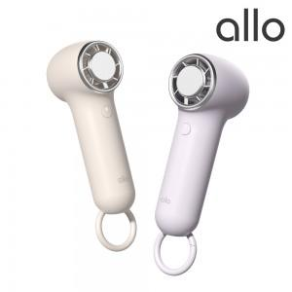

【상세/제작정보】 | 강력한 바람과 핸드스트랩으로 휴대성이 간편함

【인쇄/포장옵션】 | 레이저 / 포장지포장

【공급단가】 | 수량 | 50~ | 100~ | 500~ | 1,000~ | 2,000~
*VAT별도 | 단가 | 15,550원 | 15,280원 | 14,890원 | 14,620원 | 14,360원

【상품 URL】 | https://dev.easy1.co.kr:443/src/goods_detail.php?gdno=32902

